Report
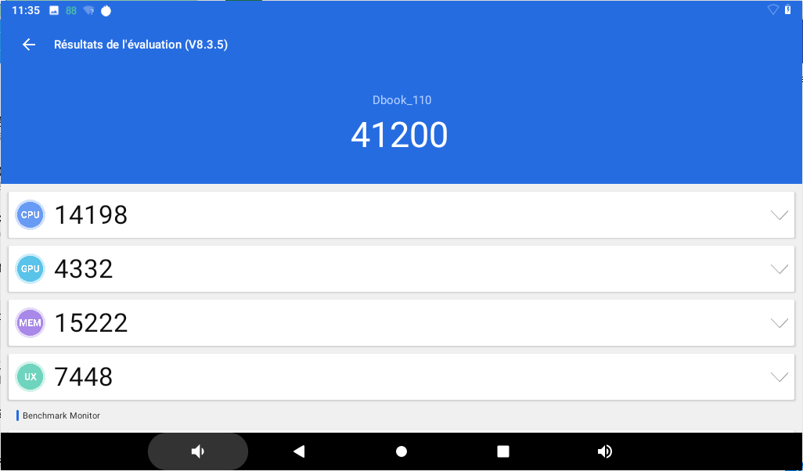
MID 软 件 测 试 报 告
制定日期：20200603
产品机型 | S100 | 产品芯片 | RK3326 | 产品板型 | S1001
方案公司 | 百能达 | 安兔兔版本 | 8.3.5 | 安兔兔跑分 | 41200
型号 | Dbook_110 | 系统版本 | Android 9.0 | 版本号 | PQ3B.190801.002 release-keys
卷标 | 无 | DDR容量 | 2G | FLASH | 64G
摄像头 | 200W | 分辨率 | 1024*600 | 测试人 | 周鹏浩
测试内容 |  |  | 结果 | 问题描述
一.设置
1.进入设置打开WIFI并且连接上路由器后，关闭WIFI，再打开重连，重复10次 |  |  | OK
2.VPN翻墙，翻墙后才能测试google的APK（如谷歌商店、谷歌地图等）。 |  |  | OK
2.声音设置：测试音量调节，打开关闭触摸提示音和锁屏提示音，是否有异常。 |  |  | OK
3.显示设置：调亮度，亮度调到最低时，不能出现黑屏现象，必须有显示。 |  |  | OK
4.壁纸设置：分别设三种壁纸，测试能否正常设置，动态壁纸，图库，壁纸（如支持） |  |  | OK
5.截屏设置：选中在状态栏上显示截屏按钮，在状态栏下面看是否能截到所显示的画面。 |  |  | OK
6.存储，查看内置SD卡/外置SD卡，U盘内显示容量是否正确。 |  |  | OK
7.应用，测试能否正常浏览已安装的程序，以及测试能否卸载程序。 |  |  | OK
8.位置服务，测试GPS功能，以及通过WIFI在谷歌地图上定位。（如支持） |  |  | OK
9.安全，设置解锁功能是否能正常使用。（部分软件的人脸解锁还有扎眼解锁；分别设置滑动、图案、PIN、密码解锁方式）。 |  |  | OK
11.语音，设置其他国家的语言，测试机器能否切换语言，一般测试默认语言和英语。 |  |  | OK
12.键盘和输入法，切换默认输入法，并且去浏览器处测试是否成功切换。 |  |  | OK
13.备份和重置，恢复出厂设置功能建议在其他功能测试全部完后再进行测试，测试是否会把所有的数据还原。 |  |  | OK
14.①.日期和时间，选中自动确认日期和时间，测试是否会变为标准时间。 |  |  | OK
②.测试时间时，进行休眠、锁屏、关机状态测试，测时间是否会正常运行。 |  |  | OK
15设置时区和小时格式、日期格式，测试是否会有异常。 |  |  | OK
16.开发者选项，USB调试打开USB后是否能正常连接，能传送文件。 |  |  | OK
17.显示触摸操作，打开后，测试触屏看是否能显示触摸点。 |  |  | OK
18.指针位置，打开后，测试触摸时是否会显示触摸到的点值。 |  |  | OK
19.显示面（SURFACE）更新，打开后屏幕是否会闪烁，不能出现卡死、死机现象。 |  |  | OK
20.关于平板电脑，测试机器的型号，系统版本是否与要求的一致。 |  |  | OK

四、录音
1.打开录音，录音后测试机器能否扫描，并播放录音文件。看录音播放是否有严重的噪音，是否能听清录音内容（内外音），有电流滋滋声。录音文件一般保存在FLASH，录音的文件名称录音显示。 |  |  | OK

五、日历
1.测试运行状态，是否能够创建活动。 |  |  | OK

六、计算器
1.测试一些基本的计算功能，并且触摸不能有偏差。 |  |  | OK

七、闹钟
1.测试能否正常设置闹钟，并且闹钟功能是否能正常使用。 |  |  | OK

八、PLAY商店
1.测试机器能否登录谷歌账户，进入PLAY商店，并且下载一个APK，测试机器是否能下载且安装APK。 |  |  | OK
2.登录谷歌账户进行反复下载各种应用程序，测试各种状态下载，（例：低电下载、下载到一半时关闭WIFI，下载时按休眠，等等）看是否会出错。 |  |  | OK

九、文件管理器
1、测试文件管理器的复制、删除、剪切、搜索功能是否正常，能否读取以及运行的FLASH TF卡，外挂USB设备的文件。 |  |  | OK

十、照相机
1、照相机功能分别测试照片、录像、全景，照片功能是否能正常拍摄。 |  |  | OK
3、照相时，分别正对和背对强光处拍照，查看照片效果。 |  |  | OK
4.硬件像素是多少万，软件像素是否能达到宣称的像素。 |  |  | OK
5.照片效果有无色斑、阴影，来回晃动是否有脱影的现象。 |  |  | OK
7.路径是否有单独的文件夹存放。 |  |  | OK
8.录像时，翻转机器重力感应，分别在0°、90°180°270录像。查看录像是否正常。 |  |  | OK
9.录像时拍摄一段正对和背对的视频，查看视频效果。 |  |  | OK

十一、图库
1、 图片浏览、测试、翻转、删除、编辑、幻灯片播放功能是否正常。 |  |  | OK

十二、视频及其输入
1. 播放视频系统自带软件支持上一首、下一首，快进，快退，播放暂停、亮度调节字幕显示与关闭，屏幕播放比例。视频画面与声音、字幕同步显示。循环模式，画中画，以及内外音。 |  |  | OK
2. 能否识别到TF卡，U盘内的生死品文件。插入耳机无爆破音，杂音。 |  |  | OK
5. 利用菜单键对视频播放，照相机播放、浏览器播放三者进行切换，测试是否会有异常，同时也测运行 菜单运行状态。 |  |  | OK
6. 播放视频，测试应用程序是否正常扫描并播放FLASH机SD卡，外挂U盘内的视频文件。 |  |  | OK

十三、OTG功能：
5、 外挂鼠标，外挂鼠标后测试鼠标的移动、选中键是否正常，不能有漂移，卡顿现象。 |  |  | OK
6、 外挂U盘，测试能否在文件管理器中打开此盘，并且在设置-->存储 内能否正确读取U盘信息。（注：拔除U盘时电量图是否会提示充电的图标） |  |  | OK

十四.网络
1.WIFI网络信号强度指示，db值为多少，在播放网络视频或浏览网页的时候流畅性。WIFI信号是否掉格数如一下满格一下一格都没有。 |  |  | OK
4.蓝牙功能，用来发送文件数据传输，外接蓝牙设备。 |  |  | OK
5.蓝牙连接成功后，10米范围传输文件。 |  |  | OK

十五.电子书
1.能够识别到TF卡，U盘内的电子书文件。电子书软件能够导入FLASH、TF卡、U盘中的文件。TXT支持40M以上。 |  |  | OK
2.电子书浏览界面内容显示、跳页、放大缩小功能无变化，、记忆和书签功能。 |  |  | OK
3.屏保后再次点亮不能出现白屏或黑屏。 |  |  | OK

十六、音频播放
1播放音乐系统自带软件支持上一首/下一首，快进/快退，播放暂停、音量+-，循环模式，支持歌词格式，歌词与音频播放同步。列表文件名称不能出现乱码。 |  |  | OK
2.（1）能够识别到TF卡，U盘内的音频文件。插入耳机无爆破音，杂音，是否单声道。（注意：在插耳机时音量是否会自动发生变化。） |  |  | OK
（2）在机器正常播放TF卡里的文件时，非法拔出TF卡，测试机器运行是否会出错，再重插TF是否能正常运行卡内文件。 |  |  | OK
3.老化音频播放单个音频100次以上看是否死机或进程错误。 |  |  | OK
注：除了运行部分功能会自动暂停音乐外，后续所有功能都要求后台播放音乐的同时进行测试，可以测试机器的多功能运行状态。 |  |  | OK

十七、USB功能
1.连接移动硬盘，U盘,鼠标，键盘，长时间无响应，弹出进程错误等。 |  |  | OK
2.连接PC电脑无法识别。拷贝2G以上文件要正常，拷贝完成后直接拔数据线或正常断开USB连接，所拷贝的文件异常。 |  |  | OK

十九、GPS测试（可选）
3.谷歌地图能够准备定位。 |  |  | OK

二十、应用软件、硬件测试
1.电子市场登录提示异常，登录后下载软件正常并能够打开使用。 |  |  | OK
2.浏览器网络视频正常，不卡顿，清晰，声音与画面同步。支持flash1版本。 |  |  | OK
3.谷歌地图打开正常，可以定位。 |  |  | OK
5.第三方视频软件播放视频是否卡顿，wifi情况正常下，播放缓冲进度缓慢。 |  |  | OK
6.窗口小部件功能，如果平板无3G通话功能，去掉多余的功能选项。 |  |  | OK
7.屏幕截图功能。 |  |  | OK
8.桌面壁纸要在系统壁纸库可以找到。 |  |  | OK
9.语音搜索功能可以识别语言并搜索选择网站。 |  |  | OK
11.手机QQ，Skpye的登录和连接对方视频，看是否有异常或退出有异常或提示摄像头不可用。 |  |  | OK
12.传感器：重力感应器，电子罗盘，光线传感器，距离传感器。（可选） |  |  | OK

二十一、触摸功能测试
1、打开触摸指针与触摸点。 |  |  | OK
2、机器平方桌面，多点触摸。 |  |  | OK
3、机器平放桌面，多点一线触摸 |  |  | OK
4、机器平放桌面，插入充电器，多点一线从上往下画线。 |  |  | OK
5、机器平放桌面，多点按压机器的同时，休眠唤醒再解锁，然后松手。 |  |  | OK

二十二、问题点测试
1.开机、按开关键开机是否显示全面LOGO是否显示正确。不能有花屏，闪屏现象。关机，关机时不能有停顿，闪屏等问题。 |  |  | OK
2.进入子界面查看程序是否是客户指定的，有无遗漏。 |  |  | OK
4.开机后马上点菜单然后返回 |  |  | OK
5.利用菜单键，对视频播放、照相机、浏览器播放视频三者进行切换，测试是否会有异常，同时也测试菜单键运行状态。 |  |  | OK
6.进入不同的程序，选中HOME键返回主界面，测试HOME键的使用状态。 |  |  | OK
7.进入不同的程序，接电后在拔电 |  |  | OK
8.关机后插入充电器查看充电图标 |  |  | OK
9.永不休眠开机充电，查看4小时内是否能充满 |  |  | OK
10.放完电后查看低电图标 |  |  | OK
12.多次验证触摸在长时间休眠后唤醒触摸是否正常。 |  |  | OK
13.恢复出厂设置后待机器开机完成后重启，检查是否会无限恢复出厂设置。 |  |  | OK
14.设置休眠时间，播放视频查看机器是否会休眠。 |  |  | OK
15.在系统设置中设置完任何内容后复测是否修改成功了。 |  |  | OK
16.把背光调成最小后不能全黑。 |  |  | OK
18.关机插充电器，当显示充电图标的时候拔掉USB线，充电图标在一段时间内必须消失 |  |  | OK
20、插充电器关机以及不插充电器关机不能出现重启进系统的现象 |  |  | OK
21、开机logo四边不能有亮线,要仔细观察。 |  |  | OK
22.机器插入U盘，读到U盘后把机器休眠，等半分钟自动断开U盘后再拔掉U盘，再唤醒，插充电器看是否能充电。 |  |  | OK
23.在线播放视频，连接耳机，音量调至最低，检查耳机是否有杂音 |  |  | OK

二十三，OTA无线升级
1.推送对应的SN或IMEI号，是否能搜索到推送 |  |  | OK
2.强制升级是否能在休眠时自动下载，升级，不需要确认 |  |  | OK
3.实际电量低于后台设定最低电量是是否还会强制升级 |  |  | OK
4.OTA前后的版本是否对应 |  |  | OK

二十三，存储测试
1.顺序读取 |  |  |  | 29.8MB/s
2.顺序写入 |  |  |  | 12.9MB/s
3.随机读取 |  |  |  | 6.0MB/s
4.随机写入 |  |  |  | 2.1MB/s

二十四、开机测试
恢复出厂设置第一次 | OK | 正常开机第一次 | OK
恢复出厂设置第二次 | OK | 正常开机第二次 | OK
恢复出厂设置第三次 | OK | 正常开机第三次 | OK

二十五、电池测试
1、开机濒临自动关机的时候测试低电自动关机时的电压3.5V左右（本机低电电压3.5V)
2、如果测试电池的电量在99%保持时间超过半小时，需要着重测量电池刚到99%时的电压，不能低于4.1V
3、电池曲线（用APP记录曲线）曲线见sheet2

